4）SubProjectパイプライン登録・更新
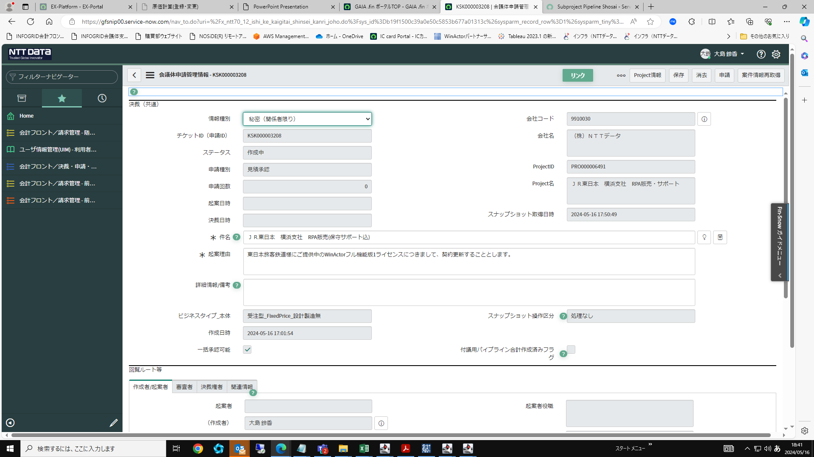
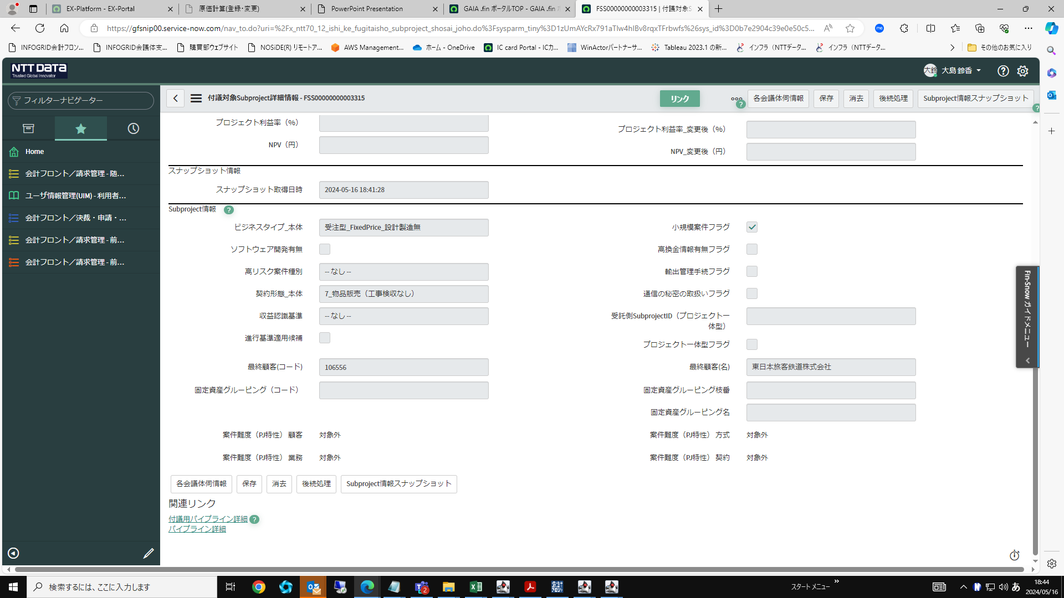
Project情報画面のSubProject情報タブを開き、パイプライン情報の更新対象のsubprojectを選択する
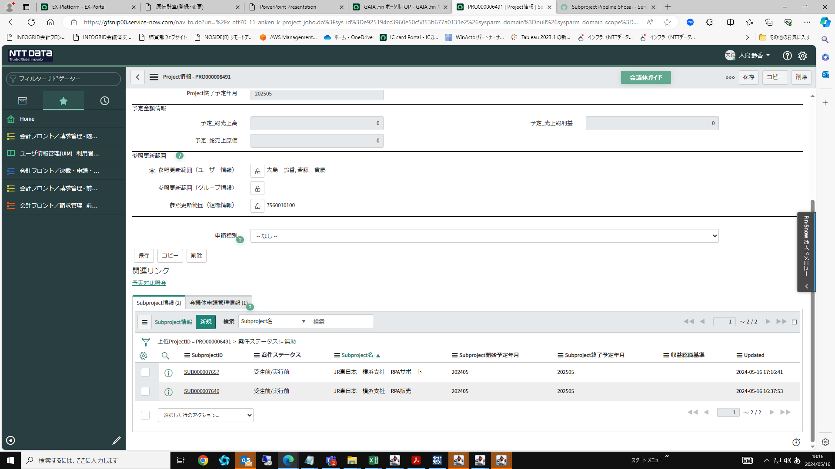

subproject情報の画面下部にあるsubprojectパイプライン(詳細)をクリックする
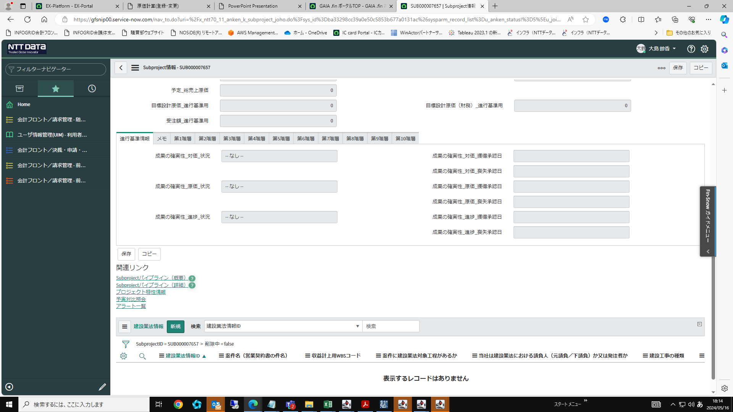

月別のパイプライン(受注、売上上限値、売上、原価)を入力し、「保存」ボタンをクリック
年度切替ボタンで年度の切替が可能
RPAなど売上幅を設けていないものでも上限値欄も同売上額で設定してほしいとの事（AC依頼）

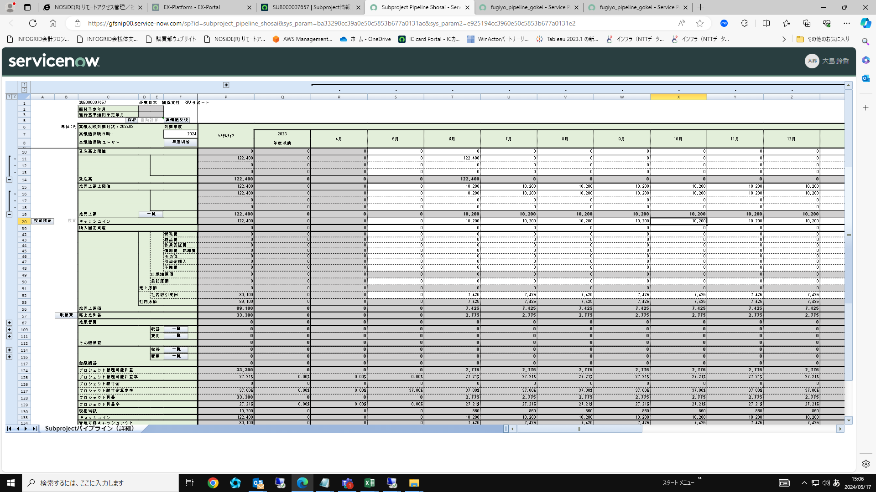
※RPAサポート

※RPA販売
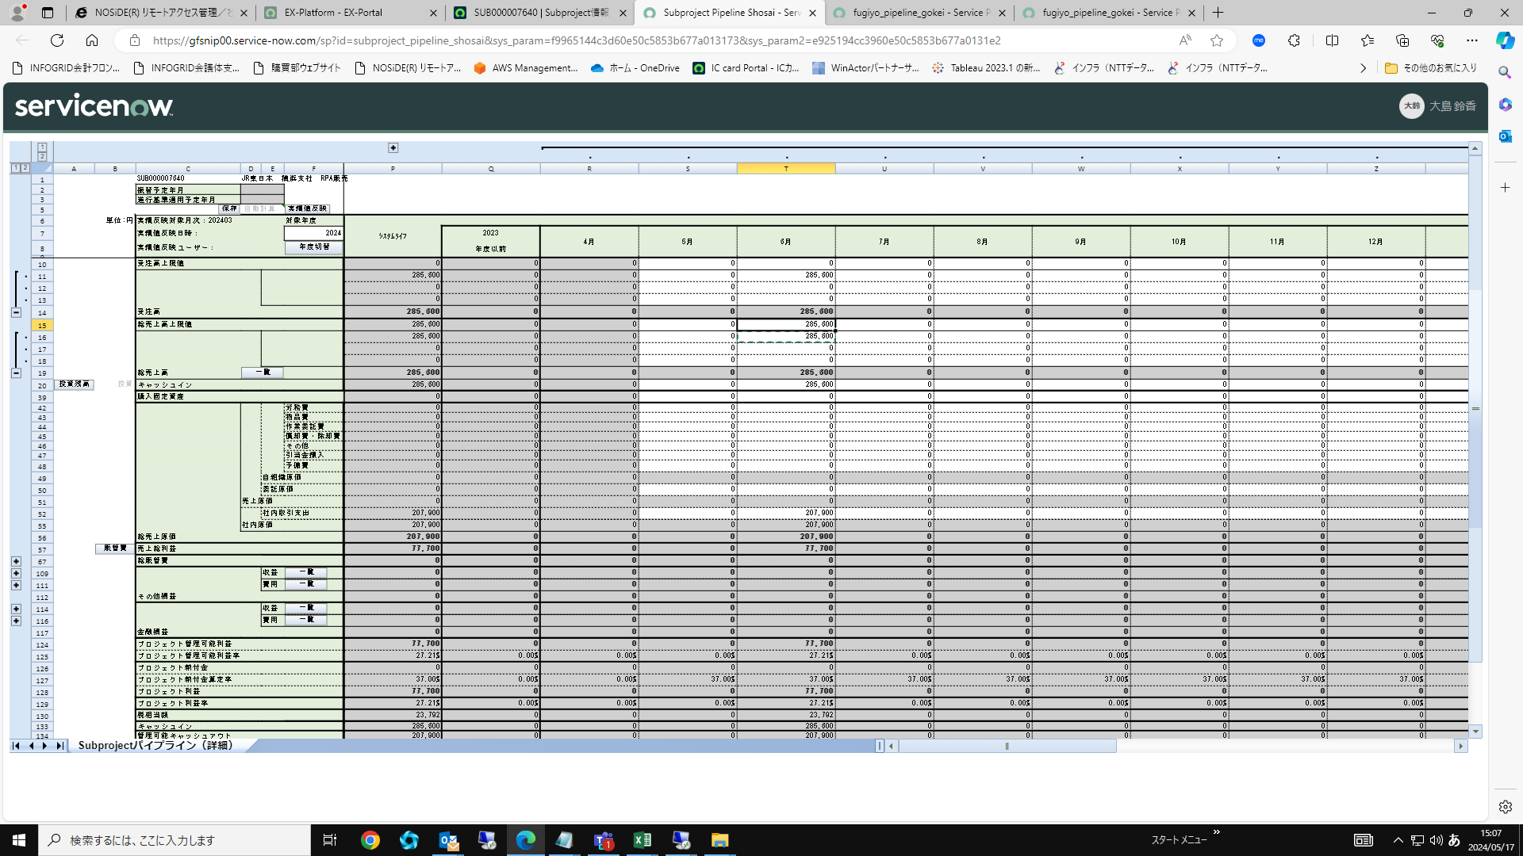

会議体にパイプライン情報が反映されない場合は、会議体申請管理情報画面の右上「案件情報再取得」をクリックする事で反映される
差戻後の修正などでSubProjectのパイプラインを修正した場合は、各付議対象プロジェクトの付議対象パイプライン詳細をクリック、保存→付議用パイプライン詳細をクリック、保存する必要がある。

